微生信示例211
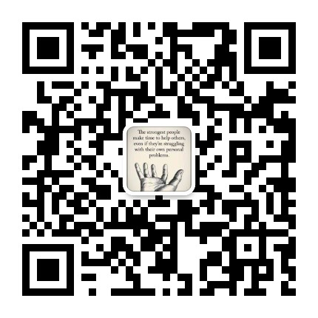
市 | 值 | 微生信，您身边的数据分析，可视化专家
双清区 | 5222 | https://www.bioinformatics.com.cn/plot_basic_china_hunan_shaoyang_heatmap_211
大祥区 | 330
北塔区 | 25 | 输出示例图
新邵县 | 1336
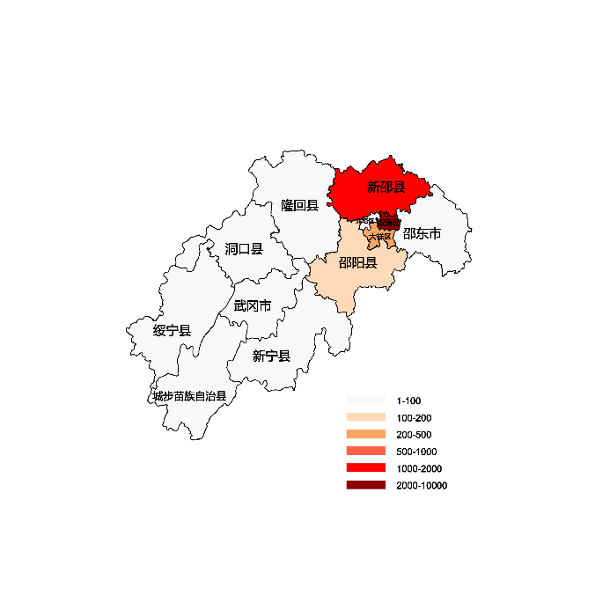
邵阳县 | 110
隆回县 | 93
洞口县 | 93
绥宁县 | 93
新宁县 | 93
城步苗族自治县 | 93
武冈市 | 93
邵东市 | 93

 |  | 注：1，需要带首行；2，仅改数字，各市名字不要改；3，仅供交流学习

 |  | 使用问题，或数据分析合作意向
 |  | 请微信扫码联系我们

